ESPECIFICACIONES COMPRA
 | MATRIZ DE ELEMENTOS DE PROTECCIÓN PERSONAL (EPP)

VERSIÓN: 00 | RESPONSABLE: SUBGERENCIA ADMINISTRATIVA / LIDERES DE PROCESOS | FECHA DE INICIO / ACTUALIZACIÓN: 11/03/2025 | PÁGINA 1 DE 1 | CÓDIGO: SST-FOR-02

IMAGEN DE EPP | EPP | DESCRIPCION | MANTENIMIENTO | RECOMENDACIONES
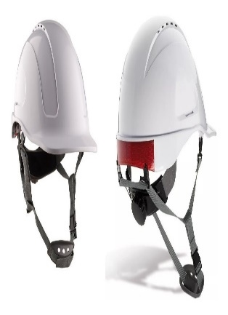 | CASCO | El Casco Tipo II, Está diseñado para ofrecer protección limitada, contra el impacto y la penetración en el evento en que ocurra un golpe superior (de un objeto en caída libre) o golpe lateral, por delante o por detrás. Casco dieléctrico que ofrece protección limitada contra alto voltaje. Su casquete interno en poliestireno expandido actúa como aislamiento térmico. Para aplicaciones de uso en trabajo en alturas o donde existan riesgos de caída de objetos o de golpes contra superficies estáticas (caídas tipo péndulo). Casco Clase E, tipo ll. Este sistema de protección está conformado por un casquete plástico rígido, una suspensión que permite retener el casco, un casquete interno en poliestireno expandido para protección de impactos y un barbuquejo de tres puntos laterales y frontal. | • Los cascos dieléctricos no deben tener agujeros de ningún tipo. • Periódicamente deben inspeccionarse todas las partes del casco, buscando signos de rotura, fisura, penetración, daño por impactos, decoloraciones, debiendo retirarlo de uso inmediatamente cuando encuentre alguna de las condiciones mencionadas. • El armazón y la suspensión nunca deben ser alterados. • Nunca llevar algo dentro del casco mientras se use. • Nunca perfore, pinte o aplique etiquetas en los cascos de seguridad. * Limpie el casco regularmente, para facilitar la inspección y evitar irritaciones en la piel. * Limpie con un jabón y un trapo suave, no utilice solventes. * Reemplace la suspensión en un periodo de uso no mayor a 12 meses o antes si la condición de uso es severa, el casco completo en un tiempo no mayor a 5 años. | * Inspeccione el casco siempre antes de usar. • Guardar los cascos en un lugar limpio y seco, lejos de toda posibilidad de estar expuestos a daños físicos, mal uso o calor. • El casco de seguridad no debe producir irritación a la piel normal. • Los cascos de seguridad se deben usar sobre la frente, de manera que el ala del casco se encuentre paralela al suelo. Cuando se lleva puesto un casco, el espacio entre la copa y el área de suspensión interior no debe usarse para guardar objetos. Esto puede afectar la capacidad del casco de absorber el golpe de un impacto. • El casco debe ser fácil de ajustar alrededor de la cabeza para asegurar un ajuste correcto (que sea ajustable en incrementos de 1/8 de medidas) El casco no deberá resbalarse, deslizarse, o caerse de la cabeza durante las actividades de trabajo, para evitar esto puede usarse una correa sujetada a la quijada. • No utilizar el casco de seguridad como utensilio para almacenar o transportar líquidos • Si el casco está dañado por alto impacto, deber ser reemplazado inmediatamente, aun si no hay un daño visible.
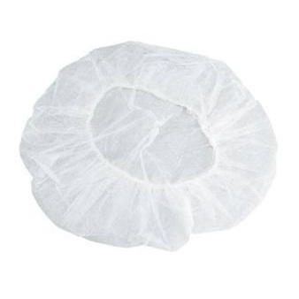 | COFIA | Gorro desechable, de lino u otra tela fina, que cubre toda la cabeza hasta la nuca y se ata bajo la barbilla; es un gorro utilizado para mantener recogido o escondido el cabello por razones de higiene y seguridad, se usa para reducir la carga biologica. | SI ES DE TELA • Lave a mano, con jabon, no utilize cloro y seque a la sombra • Inspeccionar periodicamente el estado de las partes de los EPP • Solicite su cambio cuando sea necesario • El lavado debe realizarse a diario para evitar posibles contaminantes. SI ES DESECHABLE Al terminar la jornada laboral desechelo en el recipiente dispuesto para eliminacion de los EPP. | • Utilizado para el manejo de alimentos o procesos de laboratorio donde se requiera cubrir solo el cabello. • El tamaño debe ser el adecuado (no debe quedar ni grande ni pequeño)
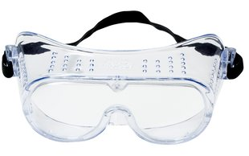 | GAFAS DE SEGURIDAD "MONOGAFAS" | Están diseñadas para dar protección frontal y lateral contra partículas volantes. Se ajustan completamente a la cara. La mayoría de modelos de monogafas se ajustan sobre anteojos. Son útiles para proteger contra salpicaduras, gases, vapores, goticulas de saliva, fluidos nasales y gotas de sudor que pudieran contener el virus del COVID-19. Pueden ser usadas en interiores y exteriores, ofrecen ajuste preciso al rostro y amplio campo de visión. Son ideales para ser usadas en trabajos de manejo de químicos líquidos peligrosos, así como vertido, mezcla, pintura, limpieza, sumergir objetos en tanques abiertos. También se pueden emplear cuando se realizan procesos de pulido, esmerilado, cortes en sierras, etc. | Para extender la vida útil del EPP tenga en cuenta: • Hacer controles periódicos. • Respeto de las instrucciones de mantenimiento del suministrador. • Almacenamiento correcto despues de la previa limpieza y desinfección de los EPP, deben de ser guardados y almacenados de manera adecuada. • Limpiar adecuadamente con agua y jabon los oculares no utilizar sustancias agresivas. Cambiar el EPP si éste presenta: • Arañazos y deformación del ocular o visor, que perturben la visión. • Rotura del ocular o visor. • Rotura de cualquier componente no sustituible del resto del protector. • Aumento considerable del peso debido a las condiciones de uso. • Desajustes ostensibles de los oculares o visores con el resto del protector | • Utilizar el EPP que se requiere por todas las personas que se encuentren en áreas peligrosas. Esto incluye a los empleados, visitantes, investigadores, contratistas y todas aquellas que pasen por áreas de riesgo identificadas. • Si se utiliza lentes para corregir problemas de refracción, ellos deben estar provistos de gafas protectoras cómodas que puedan ser colocadas por encima de los lentes correctores. • Se debe facilitar el lavado de ojos de emergencia provistas en las áreas donde los ojos de los empleados puedan estar expuestos a materiales corrosivos. Todas las facilidades deben estar accesibles para aquellos que las puedan necesitar. • Al existir la necesidad de que el trabajador posea corrección visual, esta debe ser preferiblemente tomada en cuenta directamente en la fabricación de los lentes. • Con respecto a las protecciones del resplandor y energías radiantes, es necesario utilizar lentes con filtro adecuados al uso.
 | TAPABOCAS DESECHABLE | El tapabocas puede proporcionar un beneficio adicional como barrera de protección para quien lo usa y/o para evitar la posterior inoculación a los productos. Puede proteger toda la cara de salpicaduras, gases, vapores, goticulas de saliva, fluidos nasales | Esta mascarilla se utilizará dos por turno. una vez concluida dicha jornada la mascarilla debe ser desechada dentro de las canecas dispuetas para la eliminacion de los EPP. | Si durante el turno, la mascarilla sufre deterioro ó contaminación con material biológico, esta debe desecharse y reemplazarse por una nueva.
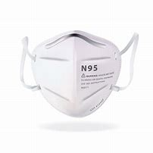 | TAPABOCAS N-95 | El tapabocas N-95 es un respirador contra partículas que ofrece una eficiencia de filtración viral del 99% y filtración bacteriana del 99%. Tiene cuatro capas de protección, diseño anatómico que se adapta cómodamente al rostro con ajuste nasal y elásticos graduables. | Esta mascarilla se deberá utilizar duarante el tiempo que dure el turno o el tiempo que se requiera. una vez concluida dicha jornada la mascarilla se debera lavar con agua y jabon y depositarla en un lugar desinado para tal fin | Si durante el turno, la mascarilla sufre deterioro, esta debe desecharse y reemplazarse por una nueva.
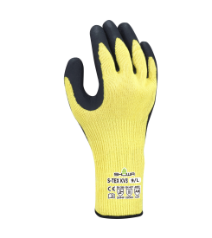 | GUANTES S - TEX KV3 | El guante de protección contra cortes S-TEX KV3 proporciona el mayor grado de resistencia a los cortes sin descuidar la destreza. La palma de caucho natural asegura un agarre superior en húmedo y en seco. Y para una máxima protección contra los cortes, el 303 está diseñado con un revestimiento de acero inoxidable, | Se debe inspeccionar el equipo de seguridad correctamente para evitar cualquier tipo de problema de protección, lavar con agua tibia y jabon, no exponer directamente al sol. Si presentan roturas, fisuras que generen riesgo o molestia al trabajador deben de ser cambiados. | Los guantes protegen de los riesgos químicos y mecánicos indicados. No utilice guantes que muestren signos de desgaste. Si es necesario, limpie la superficie exterior del guante con agua corriente. Deseche los guantes usados de acuerdo con la normativa local. No utilice los guantes si existe el riesgo de enredarse con las partes móviles de las máquinas.
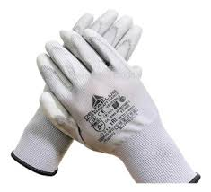 | GUANTES NYLON POLIURETANO | El guante tiene un recubrimiento de poliuretano, que provee una capa con buena resistencia a la abrasión y rasgado, protección contra líquidos, agarre en seco-húmedo y durabilidad. El recubrimiento ofrece la misma sensibilidad táctil de un guante delgado, pero con la protección de un guante recubierto. | Se debe utilizar jabón o detergente comercial de lavandería (NO usar soluciones de limpieza en seco). Lavar por 10 minutos en agua tibia que no exceda los 40°C (104°F). Enjuagar, Si la prenda está bastante sucia, repetir el ciclo de lavado y enjuague, no exponer directamente al sol. *El trabajador debe estar atento a cualquier irritación, molestia que produzcan los guantes. *Si presentan roturas, fisuras que generen riesgo o molestia al trabajador deben de ser cambiados. | Los guantes deben almacenarse en un lugar fresco, seco y bien ventilado, libre de contaminantes. Lejos de chispas, calor o fuentes de ignición, con una temperatura de 0 a 23°C y humedad relativa menor al <60% HR. Los guantes deben ser desechados según la normatividad local. Se sugieren los métodos de disposición en rellenos sanitarios e incineración como alternativas para eliminar el producto contaminado
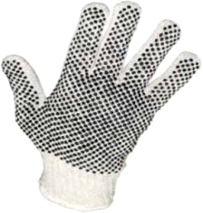 | GUANTES DE PUNTOS PVC | De uso general para manipuar herramientas manuales, control, contrucción, mineria, montaje, limpieza, carga y actividades sin riesgo mecanico o pinchaduras | Se debe inspeccionar el equipo de seguridad correctamente para evitar cualquier tipo de problema de protección, lavar con agua tibia y jabon, no exponer directamente al sol. Si presentan roturas, fisuras que generen riesgo o molestia al trabajador deben de ser cambiados. | • Utilizar siempre el tipo de guante requerido en cada actividad de trabajo. • Hacer mantenimiento preventivo al EPP suministrado de acuerdo a las disposiciones del fabricante. • No alterar la forma o añadir elementos adicionales que alteren al EPP. • No utilizar guantes cuando se trabaja en equipos modeladores rotativos tales como fresas, esmeriladoras, tornos o prensas taladradoras, es decir con riesgo de corte o atrapamiento, para prevenir que éstos se enganchen en los elementos de corte arrastrando la mano al punto de peligro.
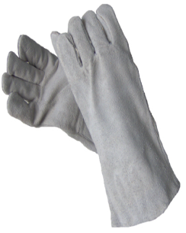 | GUANTES DE CARNAZA O CUERO | Este tipo de guantes son útiles sobre todo para protegerse de las agresiones mecánicas y en medios secos. En medios húmedos pueden ser traspasados por algunos irritantes y alérgenos químicos por lo que no confieren una protección eficaz. | • Los guantes que son reutilizables (cuero, plásticos, etc.) se deben revisar periódicamente para detectar roturas, fisuras, endurecimientos que generen riesgos o molestias al trabajador. • El trabajador debe estar atento a cualquier irritación, molestia que produzcan los guantes. | • Hacer mantenimiento preventivo al EPP suministrado de acuerdo a las disposiciones del fabricante. • No alterar la forma o añadir elementos adicionales que alteren al EPP. • No utilizar guantes cuando se trabaja en equipos modeladores rotativos tales como fresas, esmeriladoras, tornos o prensas taladradoras, es decir con riesgo de corte o atrapamiento, para prevenir que éstos se enganchen en los elementos de corte arrastrando la mano al punto de peligro.
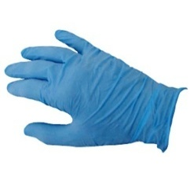 | GUANTES DE NITRILO | Tiene excelente resistencia a productos químicos peligrosos, solventes, aceites, ácidos, grasas, derivados del petróleo. Protege las manos de salpicaduras, gases, vapores, goticulas de saliva, fluidos nasales, manejo de superficies. | Los guantes desechables deben ser dispuestos adecuadamente una vez se terminen de usar o si presentan roturas, deben ser desechados en canecas destinadas para la disposición de EPP. | *Si durante el turno, los guantes sufren roturas o contaminación biológica, deben desecharse y reemplazarse por unos nuevos. * Evita el contacto de tus manos con: pasamanos, puertas de acceso o toda superficie manipulada por el público. (En caso de tener que hacerlo, desinfecta primero el área con alcohol o usa guantes, después desinfecta guantes de nuevo con alcohol)
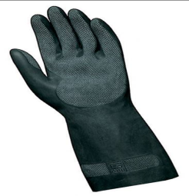 | GUANTES INDUSTRIALES LATEXPORT | proporcionan seguridad contra una amplia gama de compuestos, derivados orgánicos, químicos, ácidos, solventes alifáticos y productos de limpieza | Guardar en un lugar limpio y seco y no revolver con los demas elementos, verificar la limpieza de los guantes antes de ser utilizados nuevamente, en caso de presentar roptura debe de ser cambiados * Desinfectarlos periodicamente con alcohol. * Los guantes deben de ser desechados en sextas destinadas para tal fin | Verificar que no esten rotos o deteriorados y realizar su cambio de inmediato si presenta alguno de estos factores. Existe gran variedad de guantes, en todos los casos, se requiere evaluación previa a de la labor a desarrollar antes de suministrar protección para las manos.
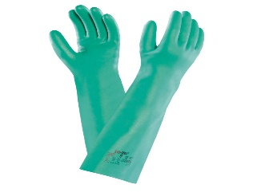 | GUATES DE NITRILO | forma una barrera protectora y nos permite utilizarlo tanto como en productos químicos como en seguridad alimentaria, con una alta resistencia a la manipulación. | Guardar en un lugar limpio y seco y no revolver con los demas elementos, verificar la limpieza de los guantes antes de ser utilizados nuevamente, en caso de presentar roptura debe de ser cambiados * Desinfectarlos periodicamente con alcohol. * Los guantes deben de ser desechados en sextas destinadas para tal fin | Verificar que no esten rotos o deteriorados y realizar su cambio de inmediato si presenta alguno de estos factores. Existe gran variedad de guantes, en todos los casos, se requiere evaluación previa a de la labor a desarrollar antes de suministrar protección para las manos.
 | BATA EN TELA ANTIFLUIDO | Permite proteger a la persona del contacto con fluidos. Debe ser utilizado por el personal expuesto a manipulación de liquidos y fluidos durante su labor. Son útiles para proteger contra salpicaduras, gases, vapores, goticulas de saliva, fluidos nasales y gotas de sudor. | Lavar a mano, con jabon suave, no usar detergentes, secar a la sombra; Durante el tiempo en el que la prenda no esté en uso, esta debe guardarse limpia. | No es aconsejable llevar falda o pantalon corto ya que la bata cubre hasta la rodilla, por lo que las piernas quedaran al descubierto si se produjese una salpicadura de cualquier producto quimico. Verificar que no esten rotas o deterioradas y realizar su cambio de inmediato si presenta alguno de estos factores.
 | UNIFORME ANTIFLUIDO | Permite proteger a la persona del contacto con fluidos. Debe ser utilizado por el personal expuesto a manipulación de liquidos y fluidos durante su labor. Son útiles para proteger contra salpicaduras, gases, vapores, goticulas de saliva, fluidos nasales y gotas de sudor. | Lavar a mano, con jabon suave, no usar detergentes, secar a la sombra. | Verificar que no esten rotos o deteriorados y realizar su cambio de inmediato si presenta alguno de estos factores.
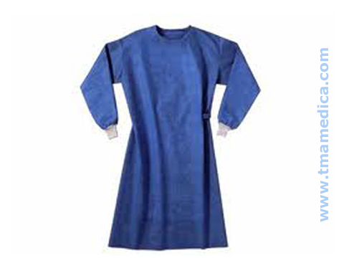 | BATA EN TELA ANTIFLUIDO DESECHABLE | Es una pieza de ropa amplia y larga que sirve para protegerse de cualquier daño que pueden hacer las sustancias a la ropa o a las personas. Son útiles para proteger contra salpicaduras, gases, vapores, goticulas de saliva, fluidos nasales y gotas de sudor que pudieran contener el virus del COVID-19. | Desechar una vez sea utilizada en las canecas destinadas para la eliminaciòn de los EPP. | No es aconsejable llevar falda o pantalon corto ya que la bata cubre hasta la rodilla, por lo que las piernas quedaran al descubierto si se produjese una salpicadura de cualquier producto quimico.
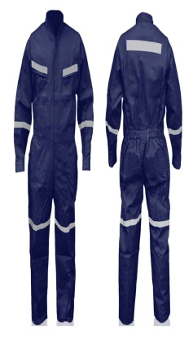 | OVEROL | • Recomendados para protección contra salpicaduras químicas, refinamiento de petróleo, perforaciones, mantenimiento industrial y agroindustrial, industrias de alimentos y para trabajos húmedos. • Forestal, transportes, construcción, vial, industrias y talleres | • Lave a mano, con un javon suave a mano, no utilize cloro y seque a sombra • Dejar la prenda extendida por el revés (con tela a la vista) donde le dé el aire para asegurar un buen secado. • Para el lavado de la prenda utilizar abundante agua y una solución jabonosa suave. • Refregar la prenda con una tela suave, toalla o estopa. • No utilizar polvos ni limpiadores abrasivos como esponjas de alambre, solventes fuertes dañan el material. • En caso de manchas utilizar soluciones jabonosas suaves o productos especiales para limpieza de telas vinílicas y retirarlas con tela blanca ligeramente humedecida. • Durante el tiempo en el que la prenda no esté en uso, esta debe guardarse limpia y descontaminada despues de la previa limpieza y desinfección de los EPP deben de ser guardados en un loker destinado unicamente para EPP. | • Utilizar ropa interior ajustada • No utilizar si hay partes desgarradas o sueltas del overol • No portar herramientas en los bolsillos salvo que estén adaptados y cumplan en dimensión para ello • No utilizar elementos externos al overol que cubran las cintas reflectivas. • El tamaño debe ser el adecuado (no debe quedar ni grande ni pequeño.
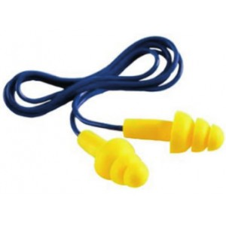 | TAPA OIDOS DE INSERCIÓN SILICONADOS | • Reducen el volumen de los sonidos, los tapones pueden ayudar a evitar la pérdida de audición y el tinnitus (zumbido en los oídos), entre otras cosas. • Para asegurar un confortable ajuste alrededor del oído, están cubiertos de material elástico. Este recubrimiento actúa como obturador y ayuda a amortiguar las vibraciones | • Tras lavarlos o limpiarlos, deberán secarse cuidadosamente y después se colocarán en un lugar limpio antes de ser reutilizados. Los protectores una vez hayan alcanzado su límite de empleo o cuando se hayan ensuciado o deteriorado irreversiblemente, deberán ser sustituidos por equipos nuevos. • Lávelos con agua tibia y jabón suave antes de colocárselos. • Las manos deben estar muy limpias al momento de insertárselos. • Cuando no los vaya a utilizar, guárdelos secos en un estuche • Deben reemplazarse si se quiebran, rayan o se deforman parcialmente. • Los tapones de inserción y externos de material plástico o silicona, deben lavarse al finalizar la jornada, teniendo especial cuidado en su secado total antes de volverlos a utilizar • Se deben abstener de colocarlos sobre mesas y demás muebles que no garanticen esterilidad • los de espuma autoexpandible y protectores de copa, deben limpiarse con un trapo humedecido en agua jabonosa y luego retirar cuidadosamente el jabón con el mismo trapo, y secarlos. | • Los protectores auditivos deberán llevarse de manera continuada, mientras el usuario esté expuesto a la fuente que produce el ruido • Los tapones auditivos son de uso exclusivamente personal y, por cuestiones de higiene, no deben utilizarlos otras personas. • Debe de ser de uso obligatorio si la actividad lo requiere
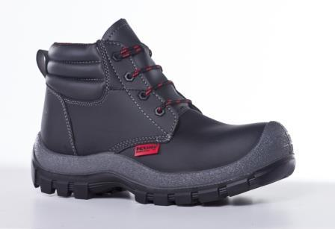 | BOTAS DE SEGURIDAD | Destinadas para proteger los pies contra golpes, caidas y manipulacion de elementos. | • Al final de la jornada es recomendable revisar la suela del calzado y con un cepillo duro retirar el barro que haya podido acumularse, éste disminuye su capacidad antideslizante. • La forma de limpiar las botas mas fácil es con agua y jabón, comenzando desde el centro hasta los lados, por dentro y por fuera, enjuagándolas sola con agua, y dejándolas listas para el secado. • Toda clase de calzado, debe ser revisado periódicamente para verificar el labrado de la suela, si presenta evidencias de roturas, descosidos o cualquier otro signo de desgaste y de disminución de su capacidad protectora. | • Hacer mantenimiento preventivo al EPP suministrado, aseándolo regularmente y de acuerdo a las disposiciones del fabricante. • No alterar la forma o añadir elementos adicionales que alteren al EPP (ej.: partes metálicas al calzado dieléctrico).
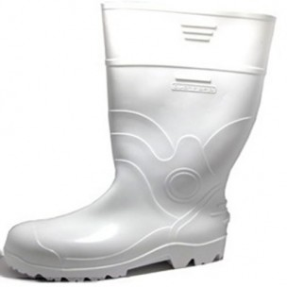 | BOTAS DE CAUCHO PARA USO INDUSTRIAL | Es fabricada en caucho vulcanizado. La suela y el tacón están adheridos perfectamente y tiene superficie antideslizante. | • Al final de la jornada es recomendable revisar la suela del calzado y con un cepillo duro retirar el barro que haya podido acumularse, éste disminuye su capacidad antideslizante. • La forma de limpiar las botas mas fácil es con agua y jabón, comenzando desde el centro hasta los lados, por dentro y por fuera, enjuagándolas sola con agua, y dejándolas listas para el secado. Teniendo en cuenta que si las botas son de uso sanitario se deben desinfectar adecuadamente. • Las botas de caucho, semanalmente deben ser lavadas con abundante agua y jabón, dejándolas secar al sol volteadas las cañas. Una vez secas espolvorearlas con polvos de talco medicinales. • Toda clase de calzado, debe ser revisado periódicamente para verificar el labrado de la suela, si presenta evidencias de roturas, descosidos o cualquier otro signo de desgaste y de disminución de su capacidad protectora. despues de la previa limpieza y desinfección de los EPP deben de ser guardados en un loker destinado unicamente para EPP. | • Utilizar siempre el tipo calzado requerido en cada actividad de trabajo. • Hacer mantenimiento preventivo al EPP suministrado, aseándolo regularmente y de acuerdo a las disposiciones del fabricante. • No alterar la forma o añadir elementos adicionales que alteren al EPP (ej.: partes metálicas al calzado dieléctrico).
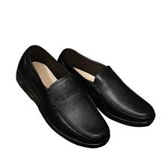 | ZAPATOS ANTIDESLIZANTES | Estos zapatos de trabajo le ofrecen una sensación de descanso y comodidad durante esos largos días en la cocina y reducen la probabilidad de accidentes en el trabajo. Con marcas como Crocs, Mozo, Dansko y Klogs, usted puede estar seguro de estar adquiriendo lo mejor. | • Al final de la jornada es recomendable revisar la suela del calzado y con un cepillo duro retirar el barro que haya podido acumularse, éste disminuye su capacidad antideslizante. • La forma de limpiar las botas mas fácil es con agua y jabón, comenzando desde el centro hasta los lados, por dentro y por fuera, enjuagándolas sola con agua, y dejándolas listas para el secado. Teniendo en cuenta que si las botas son de uso sanitario se deben desinfectar adecuadamente. • Las botas de caucho, semanalmente deben ser lavadas con abundante agua y jabón, dejándolas secar al sol volteadas las cañas. Una vez secas espolvorearlas con polvos de talco medicinales. • Toda clase de calzado, debe ser revisado periódicamente para verificar el labrado de la suela, si presenta evidencias de roturas, descosidos o cualquier otro signo de desgaste y de disminución de su capacidad protectora. despues de la previa limpieza y desinfección de los EPP deben de ser guardados en un loker destinado unicamente para EPP. | • Utilizar siempre el tipo calzado requerido en cada actividad de trabajo. • Hacer mantenimiento preventivo al EPP suministrado, aseándolo regularmente y de acuerdo a las disposiciones del fabricante. • No alterar la forma o añadir elementos adicionales que alteren al EPP (ej.: partes metálicas al calzado dieléctrico).
 | MOZQUETON | Elemento activo diseñado para transito en una sola dirección que detiene automáticamente al trabajador en su caída. Los ganchos de resorte y los mosquetones utilizados para la protección contra las caídas o en operaciones de rescate deben ser auto bloqueantes. Para la protección contra caídas no se deben utilizar ganchos que no sean bloqueantes, debido al peligro de salida el desacoplamiento accidental de un conector de cualquier cosa a la que esté acoplado. Los ganchos de resorte deben ser de accionamiento sencillo con el fin de asegurarse de que vayan a ser utilizados debidamente, incluso si se llevan guantes. Los ganchos de resorte y mosquetones deben ser fabricados de aleación de acero de alta resistencia o de aluminio. | Es importante limpiar el equipo luego de usarlo para mantener la seguridad y duración del producto. Quite toda la suciedad, materiales corrosivos y contaminantes del sistema de reata. Use agua con un poco de jabón neutro, luego enjuague y seque con un trapo. | El uso del equipo en aplicaciones incorrectas podría resultar en lesiones graves o incluso la muerte. Se permite un máximo de 1 accesorio por punto de conexión. La fuerza máxima de detención no debe exceder los 8 KN. 1880 lb.
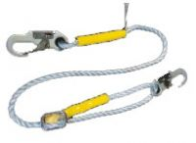 | LINEA DE VIDA | Las líneas de vida verticales y los sub sistemas de vida vertical se diseñan para ser utilizados como parte sistemas personales de derecho o restricción de caídas. Las aplicaciones incluye: Ascenso y descenso de torres auto soportadas, mantenimiento, rescate o labores en espacios confinados | Es importante limpiar el equipo luego de usarlo para mantener la seguridad y duración del producto. Quite toda la suciedad, materiales corrosivos y contaminantes del sistema de reata. Use agua con un poco de jabón neutro, luego enjuague y seque con un trapo. NUNCA limpie los sistemas de cuerda de para línea de vida horizontal con productos corrosivos. Cuando no lo utilice, almacene el equipo donde no sufra los efectos del calor, la luz, el exceso de humedad, las sustancias químicas, u otros elementos degradantes | Nunca utilice cables metálicos próximos a líneas eléctricas energizadas. Su línea de vida vertical debe ser aplomada, para que permita un desplazamiento ágil del deslizador y detenga las oscilaciones de la cuerda en caso de caídas. Su línea de vida deben estar limitada en su extremo para evitar que el deslizador se salga accidentalmente con un nudo o con un accesorio metálico. Deje un espacio despejado alrededor de las líneas de vida considerando la elongación de estas en caso de caídas Proteja las cuerdas de la línea de vida de cantos afilados que puedan romperla. Revise que la línea de vida este sana, sin deshilachado, destrenzado y sin picaduras de soldaduras de soldaduras en forma diaria antes de cada uso
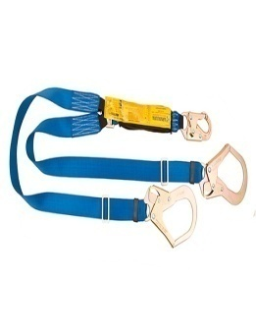 | ESLINGA | Subsistema parte de un sistema personal de detención de caídas, posee tres puntos de anclaje que le permiten al usuario desplazarse siempre anclado, alternando uno a uno de los extremos de la eslinga. | Almacenar en sitio donde no exista humedad, para evitar la oxidación prematura de los mosquetones. Lubrique periódicamente y en forma moderada el resorte del mosquetón para obtener buenos resultados de funcionamiento. Efectúe limpieza de la reata en nylon con un cepillo de cerdas suaves | Nunca altere ni modifique las partes que componen la eslinga. Cualquier parte afectada que indique o ponga en peligro la vida del usuario, la eslinga deberá ser retirada de uso. Evite exponer la eslinga a superficies abrasivas o filosas
 | ARNÉS | El arnés de cuerpo entero es usado como un componente de un sistema personal de detención de caídas. El sistema debe incluir un arnés de cuerpo entero y un subsistema de conexión (eslinga con absorbedor de energía). La fuerza máxima de detención no debe exceder. 1800lb (8 kN). Arneses equipados con argolla frontal como elemento para detención caídas deben ser usados únicamente como parte de un sistema personal de detención caídas que limite la máxima distancia de caída a 0.6 m y límite la fuerza máxima de detención a 900 lb. | Es importante limpiar el equipo luego de usarlo para mantener la seguridad y duración del arnés. Quite toda la suciedad, materiales corrosivos y contaminantes del arnés, antes y después de cada uso. Si un arnés no puede limpiarse solo con agua, use agua con un poco de jabón, luego enjuague y seque con un trapo. NUNCA limpie el arnés con productos corrosivos. VIDA UTIL: La vida útil del producto es de 5 años desde la fecha del primer uso o, de no registrarse dicha fecha, desde la fecha de fabricación, siempre que supere las pruebas de inspección efectuadas por una persona competente previos a su uso. | Siga las instrucciones del fabricante que se incluyeron con el equipo al momento del envío antes de usar. Si no usa este producto en forma correcta, esto podría resultar en lesiones graves o incluso la muerte.
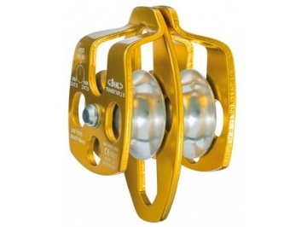 | POLEA DOBLE | Es un sistema de poleas doble, la distancia que recorre la carga es la mitad de la longitud de la cuerda recogida. Pero al reducirse la distancia, se duplica la fuerza aplicada sobre la cuerda para tirar y elevar la carga. Una polea es una máquina simple, un dispositivo mecánico de tracción, que sirve para transmitir una fuerza. Además, formando conjuntos —aparejos o polipastos (El polipasto es un tipo especial de montaje de poleas fijas y móviles . Consta de un número par de poleas de las que la mitad son fijas, y la otra mitad móviles. Permiten elevar grandes cargas con la aplicación de fuerzas limitadas, por lo que son de gran aplicación en la elevación de grandes cargas (grúas, ascensores,...).— sirve para reducir la magnitud de la fuerza necesaria para mover un peso. | utilice un cepillo duro para retirar cualquier elemeto que pueda maltratar las correas. No utilice cepillos excecivamente duros que puedan rayar las paredes de la polea. Procure que las canales queden libres de oxido, aceite, grasa o cualquier otro elemento que pueda dañar las correas. | Revise las canales de las paredes buscando grietas o superficies aceitosas. Se debe evaluar el estado de las canales con una galga. Es de gran importancia determinar si las paredes de las canales han sido sujetas a fuerzas excesivas por tensiones inapropiadas de las correas o de alineamientos. Poleas gastadas pueden reducir la vida util de las correas hasta en un 50%. Se debe verificar la alineación de las poleas este proceso de alineación puede verificarse con suficicente precisión utilizando una regla. No obstante existen dispositivos mas sofisticados para este proposito como los alineadores laser de varias marcas.
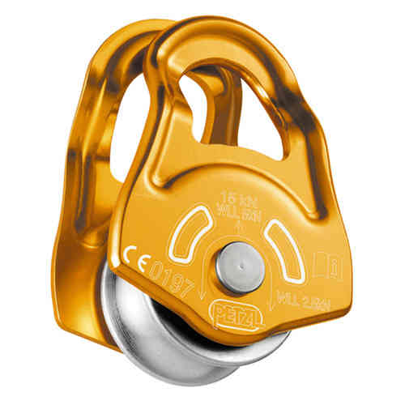 | POLEA SENCILLA | Una polea es una máquina simple, un dispositivo mecánico de tracción, que sirve para transmitir una fuerza. Además, formando conjuntos —aparejos o polipastos (El polipasto es un tipo especial de montaje de poleas fijas y móviles . Consta de un número par de poleas de las que la mitad son fijas, y la otra mitad móviles. Permiten elevar grandes cargas con la aplicación de fuerzas limitadas, por lo que son de gran aplicación en la elevación de grandes cargas (grúas, ascensores,...).— sirve para reducir la magnitud de la fuerza necesaria para mover un peso. | utilice un cepillo duro para retirar cualquier elemeto que pueda maltratar las correas. No utilice cepillos excecivamente duros que puedan rayar las paredes de la polea. Procure que las canales queden libres de oxido, aceite, grasa o cualquier otro elemento que pueda dañar las correas. | Revise las canales de las paredes buscando grietas o superficies aceitosas. Se debe evaluar el estado de las canales con una galga. Es de gran importancia determinar si las paredes de las canales han sido sujetas a fuerzas excesivas por tensiones inapropiadas de las correas o de alineamientos. Poleas gastadas pueden reducir la vida util de las correas hasta en un 50%. Se debe verificar la alineación de las poleas este proceso de alineación puede verificarse con suficicente precisión utilizando una regla. No obstante existen dispositivos mas sofisticados para este proposito como los alineadores laser de varias marcas.
 | CUERDA CERTIFICADA | Son aquellas que nos sirven para el aseguramiento personal en nuestro trabajo y demás. Es parte de un sistema personal de detención de caídas, sujeción para el trabajo en alturas, rescate y línea de trabajo o vida, así como para el desplazamiento vertical de personal o para trepar. Permiten tener una alta capacidad en absorción de impactos y una mejor maniobrabilidad por su resistencia y bajo peso. Una cuerda (soga) corresponde a un conjunto de hilos o hebras retorcidas, de fibras naturales o sintéticas, con cierto largo, diámetro y resistencia; existen mas de 20 tipos de materiales para su elaboración entre ellos (nailon, poliester, dracon etc) | Lava tu cuerda a mano en una tina o en lavadoras de carga superior. Utiliza productos específicos para cuerdas o jabones suaves, con agua tibia. Si vas a meter la cuerda en la lavadora utiliza una bolsa de malla. Secado: Cuelga a la cuerda en un lugar ventilado y a la sombra. Guardado: Guarda tu cuerda en un lugar oscuro, fresco y seco, alejada de químicos. Lo más recomendable es mantenerla colgada. | Revisa frecuentemente tu cuerda. Debes buscar cortes, abrasiones, bultos, o secciones planas en tu cuerda. Si estos se hacen presentes se debe reempazar de forma inmediata. Reemplazo de Cuerdas: Las cuerdas deben ser reemplazadas por vejez o por daños. Una guía simple es la siguiente: • Uso muy frecuente en escalada deportiva con caídas repetidas: 3 a 6 meses • Uso muy frecuente en escalada con pocas caídas: 1 a 2 años • Uso en fines de semana: 2 a 3 años • Uso ocasional: 4 a 5 años • Caídas muy fuertes o daño visible: reemplazo inmediato. • Nunca utilices una cuerda con más de 10 años de antigüedad.

f

FABRICA DE LICORES DEL TOLIMA
MATRIZ DE ELEMENTOS DE PROTECCION PERSONAL (E.P.P) INCLUIDO COVID-19

IMAGEN DE EPP | EPP | DESCRIPCION | MANTENIMIENTO | RECOMENDACIONES
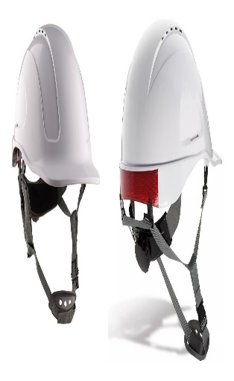 | CASCO | El Casco Tipo II, Está diseñado para ofrecer protección limitada, contra el impacto y la penetración en el evento en que ocurra un golpe superior (de un objeto en caída libre) o golpe lateral, por delante o por detrás. Casco dieléctrico que ofrece protección limitada contra alto voltaje. Su casquete interno en poliestireno expandido actúa como aislamiento térmico. Para aplicaciones de uso en trabajo en alturas o donde existan riesgos de caída de objetos o de golpes contra superficies estáticas (caídas tipo péndulo). Casco Clase E, tipo ll. Este sistema de protección está conformado por un casquete plástico rígido, una suspensión que permite retener el casco, un casquete interno en poliestireno expandido para protección de impactos y un barbuquejo de tres puntos laterales y frontal. | • Los cascos dieléctricos no deben tener agujeros de ningún tipo. • Periódicamente deben inspeccionarse todas las partes del casco, buscando signos de rotura, fisura, penetración, daño por impactos, decoloraciones, debiendo retirarlo de uso inmediatamente cuando encuentre alguna de las condiciones mencionadas. • El armazón y la suspensión nunca deben ser alterados. • Nunca llevar algo dentro del casco mientras se use. • Nunca perfore, pinte o aplique etiquetas en los cascos de seguridad. * Limpie el casco regularmente, para facilitar la inspección y evitar irritaciones en la piel. * Limpie con un jabón y un trapo suave, no utilice solventes. * Reemplace la suspensión en un periodo de uso no mayor a 12 meses o antes si la condición de uso es severa, el casco completo en un tiempo no mayor a 5 años. | * Inspeccione el casco siempre antes de usar. • Guardar los cascos en un lugar limpio y seco, lejos de toda posibilidad de estar expuestos a daños físicos, mal uso o calor. • El casco de seguridad no debe producir irritación a la piel normal. • Los cascos de seguridad se deben usar sobre la frente, de manera que el ala del casco se encuentre paralela al suelo. Cuando se lleva puesto un casco, el espacio entre la copa y el área de suspensión interior no debe usarse para guardar objetos. Esto puede afectar la capacidad del casco de absorber el golpe de un impacto. • El casco debe ser fácil de ajustar alrededor de la cabeza para asegurar un ajuste correcto (que sea ajustable en incrementos de 1/8 de medidas) El casco no deberá resbalarse, deslizarse, o caerse de la cabeza durante las actividades de trabajo, para evitar esto puede usarse una correa sujetada a la quijada. • No utilizar el casco de seguridad como utensilio para almacenar o transportar líquidos • Si el casco está dañado por alto impacto, deber ser reemplazado inmediatamente, aun si no hay un daño visible.
 | COFIA | Gorro desechable, de lino u otra tela fina, que cubre toda la cabeza hasta la nuca y se ata bajo la barbilla; es un gorro utilizado para mantener recogido o escondido el cabello por razones de higiene y seguridad, se usa para reducir la carga biologica y del virus COVID-19 que se recibe en el area de la frente y en el cabello | SI ES DE TELA • Lave a mano, con jabon, no utilize cloro y seque a la sombra • Inspeccionar periodicamente el estado de las partes de los EPP • Solicite su cambio cuando sea necesario • El lavado debe realizarse a diario para evitar posibles contaminantes. SI ES DESECHABLE Al terminar la jornada laboral desechelo en el recipiente dispuesto para eliminacion de los EPP. | • Utilizado para el manejo de alimentos o procesos de laboratorio donde se requiera cubrir solo el cabello. • El tamaño debe ser el adecuado (no debe quedar ni grande ni pequeño) * Su almacenamiento debe realizarse en el lockers destinado para los EPP
 | GAFAS DE SEGURIDAD "MONOGAFAS" | Están diseñadas para dar protección frontal y lateral contra partículas volantes. Se ajustan completamente a la cara. La mayoría de modelos de monogafas se ajustan sobre anteojos. Son útiles para proteger contra salpicaduras, gases, vapores, goticulas de saliva, fluidos nasales y gotas de sudor que pudieran contener el virus del COVID-19. Pueden ser usadas en interiores y exteriores, ofrecen ajuste preciso al rostro y amplio campo de visión. Son ideales para ser usadas en trabajos de manejo de químicos líquidos peligrosos, así como vertido, mezcla, pintura, limpieza, sumergir objetos en tanques abiertos. También se pueden emplear cuando se realizan procesos de pulido, esmerilado, cortes en sierras, etc. | Para extender la vida útil del EPP tenga en cuenta: • Hacer controles periódicos. • Respeto de las instrucciones de mantenimiento del suministrador. • Almacenamiento correcto despues de la previa limpieza y desinfección de los EPP, deben de ser guardados. • Limpiar adecuadamente con agua y jabon los oculares no utilizar sustancias agresivas. Cambiar el EPP si éste presenta: • Arañazos y deformación del ocular o visor, que perturben la visión. • Rotura del ocular o visor. • Rotura de cualquier componente no sustituible del resto del protector. • Aumento considerable del peso debido a las condiciones de uso. • Desajustes ostensibles de los oculares o visores con el resto del protector | • Utilizar el EPP que se requiere por todas las personas que se encuentren en áreas peligrosas. Esto incluye a los empleados, visitantes, investigadores, contratistas y todas aquellas que pasen por áreas de riesgo identificadas. • Si se utiliza lentes para corregir problemas de refracción, ellos deben estar provistos de gafas protectoras cómodas que puedan ser colocadas por encima de los lentes correctores. • Se debe facilitar el lavado de ojos de emergencia provistas en las áreas donde los ojos de los empleados puedan estar expuestos a materiales corrosivos. Todas las facilidades deben estar accesibles para aquellos que las puedan necesitar. • Al existir la necesidad de que el trabajador posea corrección visual, esta debe ser preferiblemente tomada en cuenta directamente en la fabricación de los lentes. • Con respecto a las protecciones del resplandor y energías radiantes, es necesario utilizar lentes con filtro adecuados al uso.
 | TAPA BOCAS DESECHABLE | El tapabocas puede proporcionar un beneficio adicional como barrera de protección para quien lo usa y/o para evitar la posterior inoculación a los productos. Puede proteger toda la cara de salpicaduras, gases, vapores, goticulas de saliva, fluidos nasales y gotas de sudor que pudieran contener el virus del COVID-19. | Esta mascarilla se utilizará dos por turno. una vez concluida dicha jornada la mascarilla debe ser desechada dentro de las canecas dispuetas para la eliminacion de los EPP del COVID-19. | Si durante el turno, la mascarilla sufre deterioro ó contaminación con material biológico, esta debe desecharse y reemplazarse por una nueva.
 | GUANTES DE LINILLO | De uso general para manipuar herramientas manuales, control, contrucción, mineria, montaje, limpieza, carga y actividades sin riesgo mecanico o pinchaduras | Se debe inspeccionar el equipo de seguridad correctamente para evitar cualquier tipo de problema de protección, lavar con agua tibia y jabon, no exponer directamente al sol. Si presentan roturas, fisuras que generen riesgo o molestia al trabajador deben de ser cambiados. despues de la previa limpieza y desinfección de los EPP deben de ser guardados en un loker destinado unicamente para EPP. | • Utilizar siempre el tipo de guante requerido en cada actividad de trabajo. • Hacer mantenimiento preventivo al EPP suministrado de acuerdo a las disposiciones del fabricante. • No alterar la forma o añadir elementos adicionales que alteren al EPP. • No utilizar guantes cuando se trabaja en equipos modeladores rotativos tales como fresas, esmeriladoras, tornos o prensas taladradoras, es decir con riesgo de corte o atrapamiento, para prevenir que éstos se enganchen en los elementos de corte arrastrando la mano al punto de peligro.
 | GUANTES DE CARNAZA O CUERO | Este tipo de guantes son útiles sobre todo para protegerse de las agresiones mecánicas y en medios secos. En medios húmedos pueden ser traspasados por algunos irritantes y alérgenos químicos por lo que no confieren una protección eficaz. | • Los guantes que son reutilizables (cuero, plásticos, etc.) se deben revisar periódicamente para detectar roturas, fisuras, endurecimientos que generen riesgos o molestias al trabajador. • El trabajador debe estar atento a cualquier irritación, molestia que produzcan los guantes. despues de la previa limpieza y desinfección de los EPP deben de ser guardados en un loker destinado unicamente para EPP. | • Hacer mantenimiento preventivo al EPP suministrado de acuerdo a las disposiciones del fabricante. • No alterar la forma o añadir elementos adicionales que alteren al EPP. • No utilizar guantes cuando se trabaja en equipos modeladores rotativos tales como fresas, esmeriladoras, tornos o prensas taladradoras, es decir con riesgo de corte o atrapamiento, para prevenir que éstos se enganchen en los elementos de corte arrastrando la mano al punto de peligro.
 | GUANTES DE NITRILO | Tiene excelente resistencia a productos químicos peligrosos, solventes, aceites, ácidos, grasas, derivados del petróleo. Protege las manos de salpicaduras, gases, vapores, goticulas de saliva, fluidos nasales y gotas de sudor que pudieran contener el virus del COVID-19 en el manejo de superficies y elementos que se recepcionan en la entidad. | Los guantes desechables deben ser dispuestos adecuadamente una vez se terminen de usar o si presentan roturas, deben ser desechados en canecas destinadas para la disposición de EPP del COVID-19. | *Si durante el turno, los guantes sufren roturas o contaminación biológica, deben desecharse y reemplazarse por unos nuevos. * Debido a la pandemia que se está presentando en nuestro pais, los funcionarios y contratistas de algunas áreas que laboran en nuestras instalaciones como medida preventiva deben de utilizar este EPP evitando al maximo el contagio del COVID - 19 * Evita el contacto de tus manos con: pasamanos, puertas de acceso o toda superficie manipulada por el público. (En caso de tener que hacerlo, desinfecta primero el área con alcohol o usa guantes, después desinfecta guantes de nuevo con alcohol)
 | GUANTES INDUSTRIALES | proporcionan seguridad contra una amplia gama de compuestos, derivados orgánicos, químicos, ácidos, solventes alifáticos y productos de limpieza | Guardar en un lugar limpio y seco y no revolver con los demas elementos, verificar la limpieza de los guantes antes de ser utilizados nuevamente, en caso de presentar roptura debe de ser cambiados * Desinfectarlos periodicamente con alcohol. * Los guantes deben de ser desechados en sextas destinadas para tal fin | Verificar que no esten rotos o deteriorados y realizar su cambio de inmediato si presenta alguno de estos factores. Existe gran variedad de guantes, en todos los casos, se requiere evaluación previa a de la labor a desarrollar antes de suministrar protección para las manos.
 | BATA EN TELA ANTIFLUIDO | Permite proteger a la persona del contacto con fluidos. Debe ser utilizado por el personal expuesto a manipulación de liquidos y fluidos durante su labor. Son útiles para proteger contra salpicaduras, gases, vapores, goticulas de saliva, fluidos nasales y gotas de sudor que pudieran contener el virus del COVID-19. | Lavar a mano, con jabon suave, no usar detergentes, secar a la sombra; Durante el tiempo en el que la prenda no esté en uso, esta debe guardarse limpia y en un loker destinado unicamente para EPP del COVID-19. | No es aconsejable llevar falda o pantalon corto ya que la bata cubre hasta la rodilla, por lo que las piernas quedaran al descubierto si se produjese una salpicadura de cualquier producto quimico. Verificar que no esten rotas o deterioradas y realizar su cambio de inmediato si presenta alguno de estos factores.
 | UNIFORME ANTIFLUIDO | Permite proteger a la persona del contacto con fluidos. Debe ser utilizado por el personal expuesto a manipulación de liquidos y fluidos durante su labor. Son útiles para proteger contra salpicaduras, gases, vapores, goticulas de saliva, fluidos nasales y gotas de sudor que pudieran contener el virus del COVID-19. | Lavar a mano, con jabon suave, no usar detergentes, secar a la sombra; Durante el tiempo en el que la prenda no esté en uso, esta debe guardarse limpia y en un loker destinado unicamente para EPP del COVID-19. | Verificar que no esten rotos o deteriorados y realizar su cambio de inmediato si presenta alguno de estos factores.
 | BATA EN TELA ANTIFLUIDO DESECHABLE | Es una pieza de ropa amplia y larga que sirve para protegerse de cualquier daño que pueden hacer las sustancias a la ropa o a las personas. Son útiles para proteger contra salpicaduras, gases, vapores, goticulas de saliva, fluidos nasales y gotas de sudor que pudieran contener el virus del COVID-19. | Desechar una vez sea utilizada en las canecas destinadas para la eliminaciòn de los EPP del COVID-19. | No es aconsejable llevar falda o pantalon corto ya que la bata cubre hasta la rodilla, por lo que las piernas quedaran al descubierto si se produjese una salpicadura de cualquier producto quimico.
 | OVEROL | • Recomendados para protección contra salpicaduras químicas, refinamiento de petróleo, perforaciones, mantenimiento industrial y agroindustrial, industrias de alimentos y para trabajos húmedos. • Forestal, transportes, construcción, vial, industrias y talleres | • Lave a mano, con un javon suave a mano, no utilize cloro y seque a sombra • Dejar la prenda extendida por el revés (con tela a la vista) donde le dé el aire para asegurar un buen secado. • Para el lavado de la prenda utilizar abundante agua y una solución jabonosa suave. • Refregar la prenda con una tela suave, toalla o estopa. • No utilizar polvos ni limpiadores abrasivos como esponjas de alambre, solventes fuertes dañan el material. • En caso de manchas utilizar soluciones jabonosas suaves o productos especiales para limpieza de telas vinílicas y retirarlas con tela blanca ligeramente humedecida. • Durante el tiempo en el que la prenda no esté en uso, esta debe guardarse limpia y descontaminada despues de la previa limpieza y desinfección de los EPP deben de ser guardados en un loker destinado unicamente para EPP. | • Utilizar ropa interior ajustada • No utilizar si hay partes desgarradas o sueltas del overol • No portar herramientas en los bolsillos salvo que estén adaptados y cumplan en dimensión para ello • No utilizar elementos externos al overol que cubran las cintas reflectivas. • El tamaño debe ser el adecuado (no debe quedar ni grande ni pequeño.
 | TAPA OIDOS | • Reducen el volumen de los sonidos, los tapones pueden ayudar a evitar la pérdida de audición y el tinnitus (zumbido en los oídos), entre otras cosas. • Para asegurar un confortable ajuste alrededor del oído, están cubiertos de material elástico. Este recubrimiento actúa como obturador y ayuda a amortiguar las vibraciones | • Tras lavarlos o limpiarlos, deberán secarse cuidadosamente y después se colocarán en un lugar limpio antes de ser reutilizados. Los protectores una vez hayan alcanzado su límite de empleo o cuando se hayan ensuciado o deteriorado irreversiblemente, deberán ser sustituidos por equipos nuevos. • Lávelos con agua tibia y jabón suave antes de colocárselos. • Las manos deben estar muy limpias al momento de insertárselos. • Cuando no los vaya a utilizar, guárdelos secos en un estuche • Deben reemplazarse si se quiebran, rayan o se deforman parcialmente. • Los tapones de inserción y externos de material plástico o silicona, deben lavarse al finalizar la jornada, teniendo especial cuidado en su secado total antes de volverlos a utilizar • Se deben abstener de colocarlos sobre mesas y demás muebles que no garanticen esterilidad • los de espuma autoexpandible y protectores de copa, deben limpiarse con un trapo humedecido en agua jabonosa y luego retirar cuidadosamente el jabón con el mismo trapo, y secarlos. | • Los protectores auditivos deberán llevarse de manera continuada, mientras el usuario esté expuesto a la fuente que produce el ruido • Los tapones auditivos son de uso exclusivamente personal y, por cuestiones de higiene, no deben utilizarlos otras personas. • Debe de ser de uso obligatorio si la actividad lo requiere
 | BOTAS DE SEGURIDAD | Destinadas para proteger los pies contra golpes, caidas y manipulacion de elementos. | • Al final de la jornada es recomendable revisar la suela del calzado y con un cepillo duro retirar el barro que haya podido acumularse, éste disminuye su capacidad antideslizante. • La forma de limpiar las botas mas fácil es con agua y jabón, comenzando desde el centro hasta los lados, por dentro y por fuera, enjuagándolas sola con agua, y dejándolas listas para el secado. • Toda clase de calzado, debe ser revisado periódicamente para verificar el labrado de la suela, si presenta evidencias de roturas, descosidos o cualquier otro signo de desgaste y de disminución de su capacidad protectora. * despues de la previa limpieza y desinfección de los EPP deben de ser guardados en un loker destinado unicamente para EPP. | • Hacer mantenimiento preventivo al EPP suministrado, aseándolo regularmente y de acuerdo a las disposiciones del fabricante. • No alterar la forma o añadir elementos adicionales que alteren al EPP (ej.: partes metálicas al calzado dieléctrico).
 | BOTAS DE CAUCHO PARA USO INDUSTRIAL | Es fabricada en caucho vulcanizado. La suela y el tacón están adheridos perfectamente y tiene superficie antideslizante. | • Al final de la jornada es recomendable revisar la suela del calzado y con un cepillo duro retirar el barro que haya podido acumularse, éste disminuye su capacidad antideslizante. • La forma de limpiar las botas mas fácil es con agua y jabón, comenzando desde el centro hasta los lados, por dentro y por fuera, enjuagándolas sola con agua, y dejándolas listas para el secado. Teniendo en cuenta que si las botas son de uso sanitario se deben desinfectar adecuadamente. • Las botas de caucho, semanalmente deben ser lavadas con abundante agua y jabón, dejándolas secar al sol volteadas las cañas. Una vez secas espolvorearlas con polvos de talco medicinales. • Toda clase de calzado, debe ser revisado periódicamente para verificar el labrado de la suela, si presenta evidencias de roturas, descosidos o cualquier otro signo de desgaste y de disminución de su capacidad protectora. despues de la previa limpieza y desinfección de los EPP deben de ser guardados en un loker destinado unicamente para EPP. | • Utilizar siempre el tipo calzado requerido en cada actividad de trabajo. • Hacer mantenimiento preventivo al EPP suministrado, aseándolo regularmente y de acuerdo a las disposiciones del fabricante. • No alterar la forma o añadir elementos adicionales que alteren al EPP (ej.: partes metálicas al calzado dieléctrico).
 | ZAPATOS ANTIDESLIZANTES | Estos zapatos de trabajo le ofrecen una sensación de descanso y comodidad durante esos largos días en la cocina y reducen la probabilidad de accidentes en el trabajo. Con marcas como Crocs, Mozo, Dansko y Klogs, usted puede estar seguro de estar adquiriendo lo mejor. | • Al final de la jornada es recomendable revisar la suela del calzado y con un cepillo duro retirar el barro que haya podido acumularse, éste disminuye su capacidad antideslizante. • La forma de limpiar las botas mas fácil es con agua y jabón, comenzando desde el centro hasta los lados, por dentro y por fuera, enjuagándolas sola con agua, y dejándolas listas para el secado. Teniendo en cuenta que si las botas son de uso sanitario se deben desinfectar adecuadamente. • Las botas de caucho, semanalmente deben ser lavadas con abundante agua y jabón, dejándolas secar al sol volteadas las cañas. Una vez secas espolvorearlas con polvos de talco medicinales. • Toda clase de calzado, debe ser revisado periódicamente para verificar el labrado de la suela, si presenta evidencias de roturas, descosidos o cualquier otro signo de desgaste y de disminución de su capacidad protectora. despues de la previa limpieza y desinfección de los EPP deben de ser guardados en un loker destinado unicamente para EPP. | • Utilizar siempre el tipo calzado requerido en cada actividad de trabajo. • Hacer mantenimiento preventivo al EPP suministrado, aseándolo regularmente y de acuerdo a las disposiciones del fabricante. • No alterar la forma o añadir elementos adicionales que alteren al EPP (ej.: partes metálicas al calzado dieléctrico).
 | MOZQUETON | Elemento activo diseñado para transito en una sola dirección que detiene automáticamente al trabajador en su caída. Los ganchos de resorte y los mosquetones utilizados para la protección contra las caídas o en operaciones de rescate deben ser auto bloqueantes. Para la protección contra caídas no se deben utilizar ganchos que no sean bloqueantes, debido al peligro de salida el desacoplamiento accidental de un conector de cualquier cosa a la que esté acoplado. Los ganchos de resorte deben ser de accionamiento sencillo con el fin de asegurarse de que vayan a ser utilizados debidamente, incluso si se llevan guantes. Los ganchos de resorte y mosquetones deben ser fabricados de aleación de acero de alta resistencia o de aluminio. | Es importante limpiar el equipo luego de usarlo para mantener la seguridad y duración del producto. Quite toda la suciedad, materiales corrosivos y contaminantes del sistema de reata. Use agua con un poco de jabón neutro, luego enjuague y seque con un trapo. | El uso del equipo en aplicaciones incorrectas podría resultar en lesiones graves o incluso la muerte. Se permite un máximo de 1 accesorio por punto de conexión. La fuerza máxima de detención no debe exceder los 8 KN. 1880 lb.
 | LINEA DE VIDA | Las líneas de vida verticales y los sub sistemas de vida vertical se diseñan para ser utilizados como parte sistemas personales de derecho o restricción de caídas. Las aplicaciones incluye: Ascenso y descenso de torres auto soportadas, mantenimiento, rescate o labores en espacios confinados | Es importante limpiar el equipo luego de usarlo para mantener la seguridad y duración del producto. Quite toda la suciedad, materiales corrosivos y contaminantes del sistema de reata. Use agua con un poco de jabón neutro, luego enjuague y seque con un trapo. NUNCA limpie los sistemas de cuerda de para línea de vida horizontal con productos corrosivos. Cuando no lo utilice, almacene el equipo donde no sufra los efectos del calor, la luz, el exceso de humedad, las sustancias químicas, u otros elementos degradantes | Nunca utilice cables metálicos próximos a líneas eléctricas energizadas. Su línea de vida vertical debe ser aplomada, para que permita un desplazamiento ágil del deslizador y detenga las oscilaciones de la cuerda en caso de caídas. Su línea de vida deben estar limitada en su extremo para evitar que el deslizador se salga accidentalmente con un nudo o con un accesorio metálico. Deje un espacio despejado alrededor de las líneas de vida considerando la elongación de estas en caso de caídas Proteja las cuerdas de la línea de vida de cantos afilados que puedan romperla. Revise que la línea de vida este sana, sin deshilachado, destrenzado y sin picaduras de soldaduras de soldaduras en forma diaria antes de cada uso
 | ESLINGA | Subsistema parte de un sistema personal de detención de caídas, posee tres puntos de anclaje que le permiten al usuario desplazarse siempre anclado, alternando uno a uno de los extremos de la eslinga. | Almacenar en sitio donde no exista humedad, para evitar la oxidación prematura de los mosquetones. Lubrique periódicamente y en forma moderada el resorte del mosquetón para obtener buenos resultados de funcionamiento. Efectúe limpieza de la reata en nylon con un cepillo de cerdas suaves | Nunca altere ni modifique las partes que componen la eslinga. Cualquier parte afectada que indique o ponga en peligro la vida del usuario, la eslinga deberá ser retirada de uso. Evite exponer la eslinga a superficies abrasivas o filosas
 | ARNÉS | El arnés de cuerpo entero es usado como un componente de un sistema personal de detención de caídas. El sistema debe incluir un arnés de cuerpo entero y un subsistema de conexión (eslinga con absorbedor de energía). La fuerza máxima de detención no debe exceder. 1800lb (8 kN). Arneses equipados con argolla frontal como elemento para detención caídas deben ser usados únicamente como parte de un sistema personal de detención caídas que limite la máxima distancia de caída a 0.6 m y límite la fuerza máxima de detención a 900 lb. | Es importante limpiar el equipo luego de usarlo para mantener la seguridad y duración del arnés. Quite toda la suciedad, materiales corrosivos y contaminantes del arnés, antes y después de cada uso. Si un arnés no puede limpiarse solo con agua, use agua con un poco de jabón, luego enjuague y seque con un trapo. NUNCA limpie el arnés con productos corrosivos. VIDA UTIL: La vida útil del producto es de 5 años desde la fecha del primer uso o, de no registrarse dicha fecha, desde la fecha de fabricación, siempre que supere las pruebas de inspección efectuadas por una persona competente previos a su uso. | Siga las instrucciones del fabricante que se incluyeron con el equipo al momento del envío antes de usar. Si no usa este producto en forma correcta, esto podría resultar en lesiones graves o incluso la muerte.
 | POLEA DOBLE | Es un sistema de poleas doble, la distancia que recorre la carga es la mitad de la longitud de la cuerda recogida. Pero al reducirse la distancia, se duplica la fuerza aplicada sobre la cuerda para tirar y elevar la carga. Una polea es una máquina simple, un dispositivo mecánico de tracción, que sirve para transmitir una fuerza. Además, formando conjuntos —aparejos o polipastos (El polipasto es un tipo especial de montaje de poleas fijas y móviles . Consta de un número par de poleas de las que la mitad son fijas, y la otra mitad móviles. Permiten elevar grandes cargas con la aplicación de fuerzas limitadas, por lo que son de gran aplicación en la elevación de grandes cargas (grúas, ascensores,...).— sirve para reducir la magnitud de la fuerza necesaria para mover un peso. | utilice un cepillo duro para retirar cualquier elemeto que pueda maltratar las correas. No utilice cepillos excecivamente duros que puedan rayar las paredes de la polea. Procure que las canales queden libres de oxido, aceite, grasa o cualquier otro elemento que pueda dañar las correas. | Revise las canales de las paredes buscando grietas o superficies aceitosas. Se debe evaluar el estado de las canales con una galga. Es de gran importancia determinar si las paredes de las canales han sido sujetas a fuerzas excesivas por tensiones inapropiadas de las correas o de alineamientos. Poleas gastadas pueden reducir la vida util de las correas hasta en un 50%. Se debe verificar la alineación de las poleas este proceso de alineación puede verificarse con suficicente precisión utilizando una regla. No obstante existen dispositivos mas sofisticados para este proposito como los alineadores laser de varias marcas.
 | POLEA SENCILLA | Una polea es una máquina simple, un dispositivo mecánico de tracción, que sirve para transmitir una fuerza. Además, formando conjuntos —aparejos o polipastos (El polipasto es un tipo especial de montaje de poleas fijas y móviles . Consta de un número par de poleas de las que la mitad son fijas, y la otra mitad móviles. Permiten elevar grandes cargas con la aplicación de fuerzas limitadas, por lo que son de gran aplicación en la elevación de grandes cargas (grúas, ascensores,...).— sirve para reducir la magnitud de la fuerza necesaria para mover un peso. | utilice un cepillo duro para retirar cualquier elemeto que pueda maltratar las correas. No utilice cepillos excecivamente duros que puedan rayar las paredes de la polea. Procure que las canales queden libres de oxido, aceite, grasa o cualquier otro elemento que pueda dañar las correas. | Revise las canales de las paredes buscando grietas o superficies aceitosas. Se debe evaluar el estado de las canales con una galga. Es de gran importancia determinar si las paredes de las canales han sido sujetas a fuerzas excesivas por tensiones inapropiadas de las correas o de alineamientos. Poleas gastadas pueden reducir la vida util de las correas hasta en un 50%. Se debe verificar la alineación de las poleas este proceso de alineación puede verificarse con suficicente precisión utilizando una regla. No obstante existen dispositivos mas sofisticados para este proposito como los alineadores laser de varias marcas.
 | CUERDA CERTIFICADA | Son aquellas que nos sirven para el aseguramiento personal en nuestro trabajo y demás. Es parte de un sistema personal de detención de caídas, sujeción para el trabajo en alturas, rescate y línea de trabajo o vida, así como para el desplazamiento vertical de personal o para trepar. Permiten tener una alta capacidad en absorción de impactos y una mejor maniobrabilidad por su resistencia y bajo peso. Una cuerda (soga) corresponde a un conjunto de hilos o hebras retorcidas, de fibras naturales o sintéticas, con cierto largo, diámetro y resistencia; existen mas de 20 tipos de materiales para su elaboración entre ellos (nailon, poliester, dracon etc) | Lava tu cuerda a mano en una tina o en lavadoras de carga superior. Utiliza productos específicos para cuerdas o jabones suaves, con agua tibia. Si vas a meter la cuerda en la lavadora utiliza una bolsa de malla. Secado: Cuelga a la cuerda en un lugar ventilado y a la sombra. Guardado: Guarda tu cuerda en un lugar oscuro, fresco y seco, alejada de químicos. Lo más recomendable es mantenerla colgada. | Revisa frecuentemente tu cuerda. Debes buscar cortes, abrasiones, bultos, o secciones planas en tu cuerda. Si estos se hacen presentes se debe reempazar de forma inmediata. Reemplazo de Cuerdas: Las cuerdas deben ser reemplazadas por vejez o por daños. Una guía simple es la siguiente: • Uso muy frecuente en escalada deportiva con caídas repetidas: 3 a 6 meses • Uso muy frecuente en escalada con pocas caídas: 1 a 2 años • Uso en fines de semana: 2 a 3 años • Uso ocasional: 4 a 5 años • Caídas muy fuertes o daño visible: reemplazo inmediato. • Nunca utilices una cuerda con más de 10 años de antigüedad.

